Test Case Login
Test Case ID | Requirement ID | Test Scenario | Precondition | Test Steps | Expected Result | Documentation | Actual Result | Status (Pass/Fail)
TC-LOGIN-001 | REQ-LOGIN-01 | Verifikasi login sukses dan redirect ke Dashboard Kader. | Pengguna Kader A sudah terdaftar dan sudah diverifikasi oleh Admin. Pengguna berada di halaman login. | 1. Masukkan Email dan Password Kader A yang valid. 2. Klik tombol "Login". | Sistem berhasil login dan mengarahkan (redirect) pengguna ke halaman Dashboard Kader. | 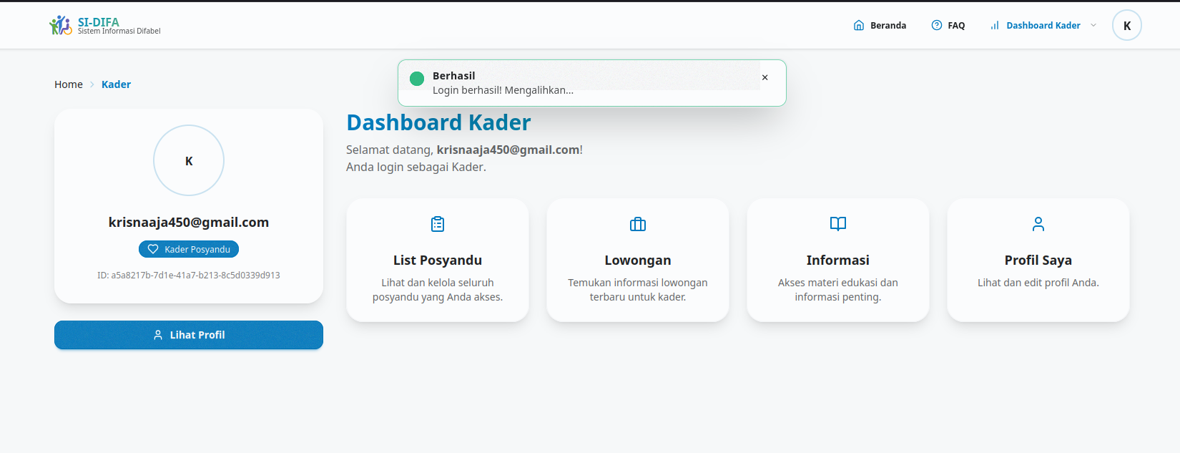 |  | Pass | Note: 1. Untuk membuat daftar bernomor di dalam sel Test Steps, gunakan ALT + Enter (Windows) atau Control + Option + Enter (Mac) untuk pindah ke baris baru.
TC-LOGIN-002 | REQ-LOGIN-02 | Verifikasi penolakan login untuk akun belum diverifikasi (salah satu kondisi di REQ-02). | Pengguna Kader B sudah terdaftar, tetapi belum diverifikasi oleh Admin. Pengguna berada di halaman login. | 1. Masukkan Email dan Password Kader B yang valid. 2. Klik tombol "Login". | Sistem menolak login dan menampilkan pesan error: "Akun belum diverifikasi" atau yang sesuai. |  |  | Pass
TC-LOGIN-003 | REQ-LOGIN-02 | Verifikasi penolakan login untuk akun ditolak Admin (kondisi kedua di REQ-02). | Pengguna Kader C sudah terdaftar, tetapi registrasinya ditolak oleh Admin. Pengguna berada di halaman login. | 1. Masukkan Email dan Password Kader C yang valid. 2. Klik tombol "Login". | 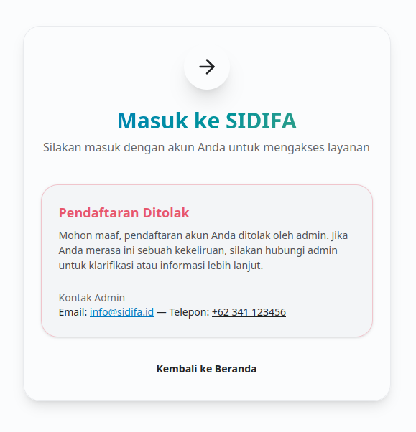 Sistem menolak login dan menampilkan pesan error: "Akun ditolak Admin" atau yang sesuai. |  |  | Pass
TC-LOGIN-004 | REQ-LOGIN-03 | Verifikasi penolakan login karena Password Salah. | Pengguna Kader A yang terverifikasi berada di halaman login. | 1. Masukkan Email Kader A yang valid. 2. Masukkan Password yang salah. 3. Klik tombol "Login". | 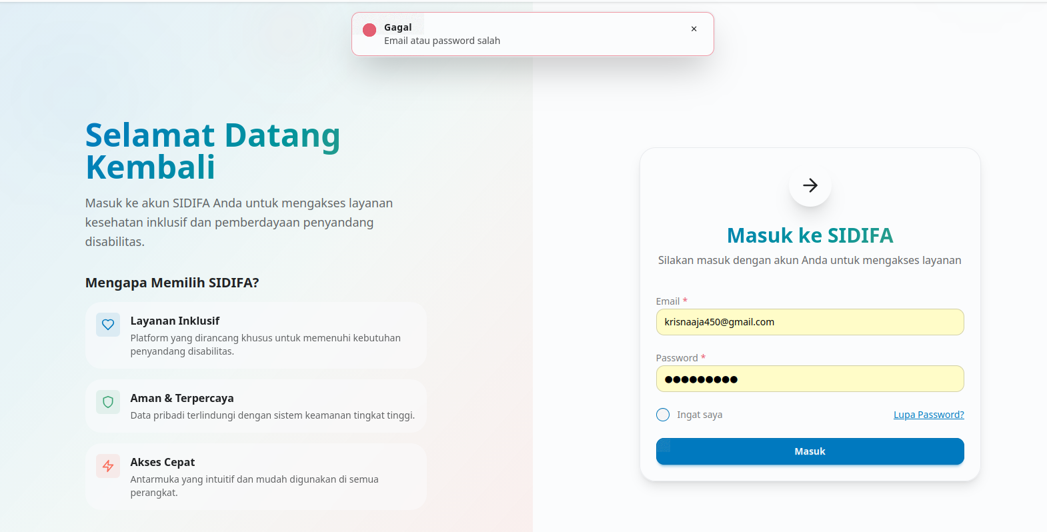 Sistem menolak login dan menampilkan pesan error: "Email atau Password salah". |  |  | Pass
TC-LOGIN-005 | REQ-LOGIN-04 | Verifikasi validasi frontend (client) saat input Email tidak sesuai format. | Pengguna berada di halaman login. | 1. Masukkan Email berformat salah, misalnya: "123456" atau "tes.com". 2. Masukkan Password yang valid. 3. Klik tombol "Login". | Validasi frontend mencegah request dikirim dan menampilkan pesan error di bawah field email, misalnya: "Format email tidak valid." | 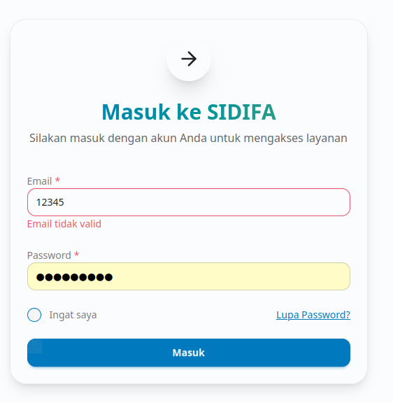 |  | Pass
TC-LOGIN-006 | REQ-LOGIN-05 | Verifikasi penolakan login karena Email Salah/tidak terdaftar. | Pengguna berada di halaman login. | 1. Masukkan Email yang tidak terdaftar (misalnya: "anonim@test.com"). 2. Masukkan Password yang valid. 3. Klik tombol "Login". | Sistem menolak login dan menampilkan pesan error: "Email tidka terdaftar". | 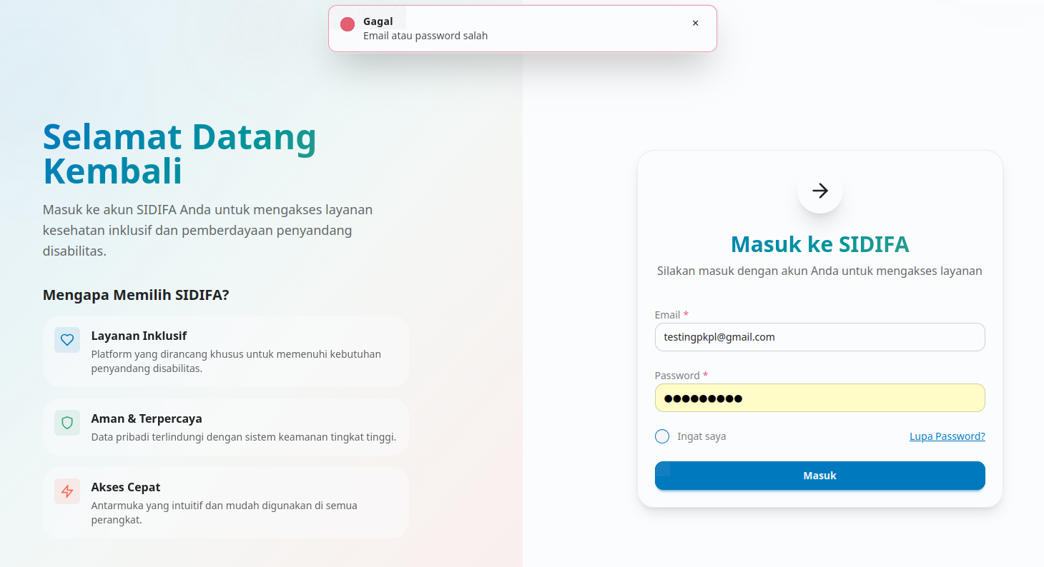 | Sistem menolak login tetapi pesan error tidak sesuai | Fail
TC-LOGIN-007 | REQ-LOGIN-06 | Verifikasi Auth Token (Access & Refresh Token) berhasil digenerate dan tersimpan di cookies. | Pengguna Kader A sudah terverifikasi. Berada di halaman login. | 1. Login berhasil menggunakan Kader A. 2. Periksa Cookies di browser developer tools. | 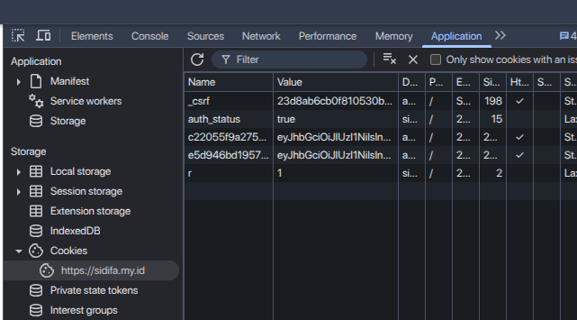 Login berhasil, dan di Cookies terdapat Access Token dan 'Refresh Token' yang valid dan tidak dapat dimanipulasi. |  |  | Pass
TC-LOGIN-008 | REQ-LOGIN-07 | Verifikasi mekanisme Rate Limiting API login (pencegahan spam). | Pengguna berada di halaman login. | 1. Lakukan upaya login berulang kali (menggunakan Email/Password salah) dalam 10 detik sebanyak 5 kali. | Pada upaya login ke-6, API menolak request dan mengembalikan status error Rate Limit Exceeded (misalnya HTTP 429), dan/atau menampilkan pesan error: "Terlalu banyak upaya login. Coba lagi dalam 1 menit." |  | Tidak ada limiter pada req login | Fail

Test Case Register
Test Case ID | Requirement ID | Test Scenario | Precondition | Test Steps | Expected Result | Documentation | Actual Result | Status (Pass/Fail)
TC-REGISTER-001 | REQ-REGISTER-01 | Verifikasi input wajib (mandatory) divalidasi ketika dikosongkan. | Pengguna berada di halaman Registrasi. | 1. Biarkan semua field kosong. 2. Klik tombol "Daftar Kader". | Sistem menolak pendaftaran dan menampilkan pesan error di bawah setiap field wajib (ex, "Nama wajib diisi."). | 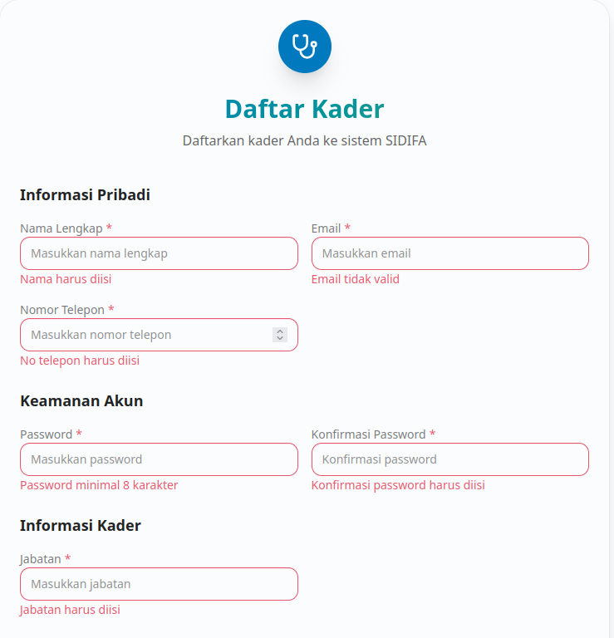 |  | Pass | Note: 1. Untuk membuat daftar bernomor di dalam sel Test Steps, gunakan ALT + Enter (Windows) atau Control + Option + Enter (Mac) untuk pindah ke baris baru.
TC-REGISTER-002 | REQ-REGISTER-02 | Verifikasi penolakan password karena tidak memenuhi kriteria kekuatan (req: harus ada huruf kapital, angka dan minimal 8). | Pengguna berada di halaman Registrasi. | 1. Isi semua field valid kecuali Password. 2. Masukkan Password lemah: "user12345". 3. Masukkan Konfirmasi Password yang sama. 4. Klik tombol "Daftar Kader". | Sistem menolak pendaftaran dan menampilkan pesan error: "Password harus mengandung minimal satu huruf kapital, angka dan kurang 8 character." |  | kurang 8 karakter pesan | Pass
TC-REGISTER-003 | REQ-REGISTER-03 | Verifikasi penolakan karena Konfirmasi Password tidak cocok. | Pengguna berada di halaman Registrasi. | 1. Masukkan Password: "User@12345". 2. Masukkan Konfirmasi Password: "User@54321". 3. Isi field lain dengan data valid. 4. Klik tombol "Daftar Kader". | Sistem menolak pendaftaran dan menampilkan pesan error: "Konfirmasi Password tidak cocok." |  |  | Pass
TC-REGISTER-004 | REQ-REGISTER-04 | Verifikasi Validasi Format Email (Frontend). | Pengguna berada di halaman Registrasi. | 1. Masukkan Email berformat salah (misalnya: "tes.com"). 2. Isi field lain dengan data valid. 3. Coba pindah field atau klik "Daftar Kader". |  Validasi Frontend aktif dan menampilkan pesan error: "Format email tidak valid." |  |  | Pass
TC-REGISTER-005 | REQ-REGISTER-04 | Verifikasi Keunikan Email (Backend). | Pengguna berada di halaman Registrasi. Akun User A sudah terdaftar dengan email_a@test.com. | 1. Coba daftar dengan Email: email_a@test.com (Email yang sudah terdaftar). 2. Isi field lain dengan data unik dan valid. 3. Klik tombol "Daftar Kader". | 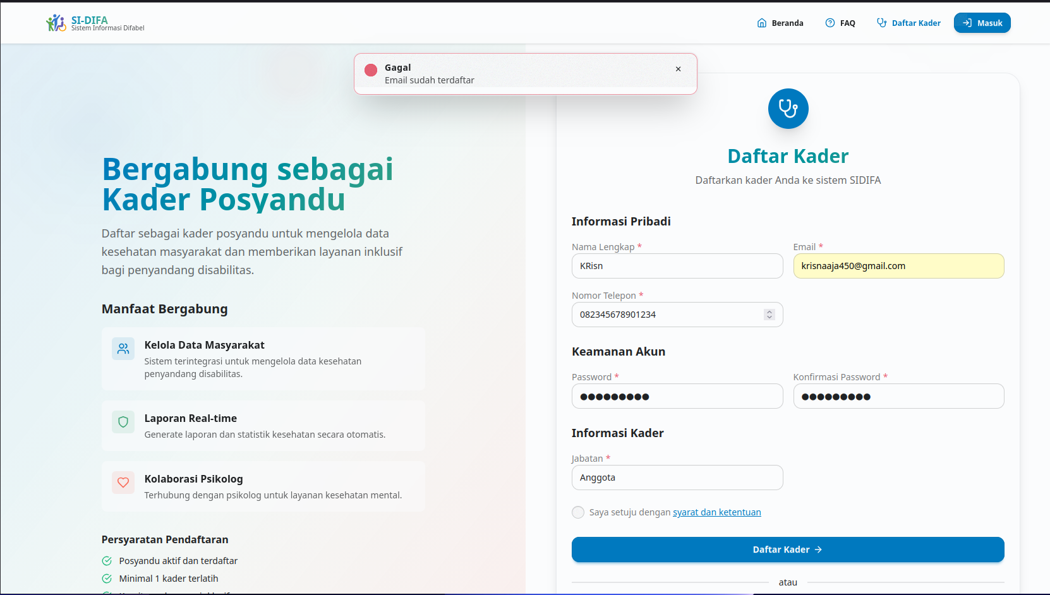 Sistem menolak pendaftaran (validasi Backend aktif) dan menampilkan pesan error: "Email sudah terdaftar." |  |  | Pass
TC-REGISTER-006 | REQ-REGISTER-05 | Verifikasi Validasi Format No. HP (Frontend). | Pengguna berada di halaman Registrasi. | 1. Masukkan No. HP berformat salah (misalnya: hanya 2 digit). 2. Isi field lain dengan data valid. 3. Coba pindah field atau klik "Daftar Kader". | Validasi Frontend aktif dan menampilkan pesan error: "Format Nomor HP tidak valid" atau "Nomor HP minimal 10 digit." |  |  | Pass
TC-REGISTER-007 | REQ-REGISTER-05 | Verifikasi Keunikan No. HP (Backend). | Pengguna berada di halaman Registrasi. Akun User B sudah terdaftar dengan NoHP_B. | 1. Coba daftar dengan No. HP: NoHP_B (Nomor yang sudah terdaftar). 2. Isi field lain dengan data unik dan valid. 3. Klik tombol "Daftar Kader". | Sistem menolak pendaftaran (validasi Backend aktif) dan menampilkan pesan error: "Nomor HP sudah terdaftar." |  | Akun tetap terdaftar menggunakan no telp yang sudah ada | Fail
TC-REGISTER-008 | REQ-REGISTER-06 | Verifikasi pengiriman email notifikasi setelah registrasi sukses. | Sistem sudah mengatur mail server dengan benar. | 1. Lakukan pendaftaran sukses dengan data baru dan valid. 2. Cek inbox email yang didaftarkan. | Pendaftaran berhasil, dan sistem mengirimkan email notifikasi (misalnya, "Akun Anda sedang menunggu verifikasi Admin") ke alamat email pengguna. | 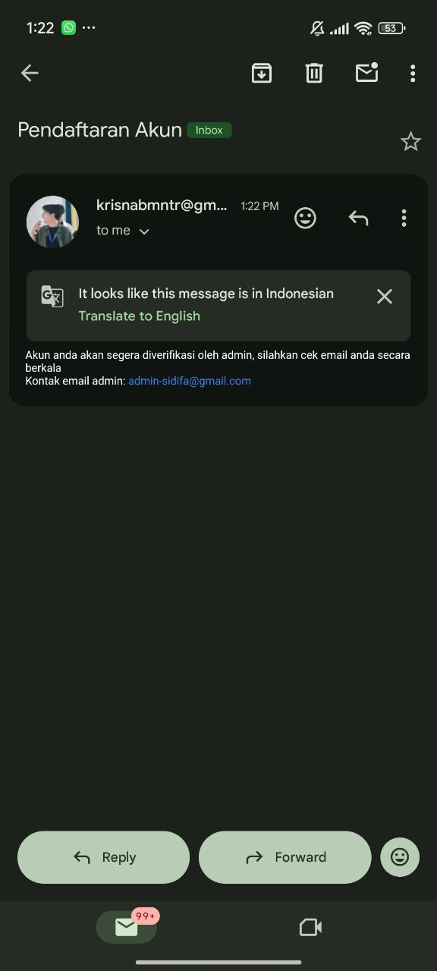 |  | Pass
TC-REGISTER-009 | REQ-REGISTER-07 | Verifikasi password tersimpan terenkripsi (hashed) di database. | Pendaftaran sukses telah dilakukan (contoh, User X). | 1. Akses database pengguna. 2. Cari data User X. 3. Bandingkan nilai field password dengan password asli. | Field password di database berisi nilai acak yang panjang (hash), bukan password asli (plaintext). |  |  | Pass
TC-REGISTER-010 | REQ-REGISTER-08 | Verifikasi mekanisme Rate Limiting API register. | Pengguna berada di halaman Registrasi. | 1. Lakukan upaya pendaftaran berulang kali dalam 10 detik sebanyak 5 kali. | Pada upaya pendaftaran ke-6, API menolak request dan mengembalikan status error Rate Limit Exceeded (misalnya HTTP 429), dan/atau menampilkan pesan error: "Terlalu banyak upaya pendaftaran. Coba lagi dalam 1 menit." |  | Tidak ada limiter pada req register | Fail

Test Case Jadwal Posyandu
Test Case ID | Requirement ID | Test Scenario | Precondition | Test Steps | Expected Result | Documentation | Actual Result | Status (Pass/Fail)
TC-JADWAL-001 | REQ-JADWAL-01 | Verifikasi validasi wajib isi (mandatory) saat semua field dikosongkan. | Pengguna berada di halaman Form Tambah Jadwal Posyandu. | 1. Biarkan semua field kosong 2. Klik tombol "Simpan Jadwal" | 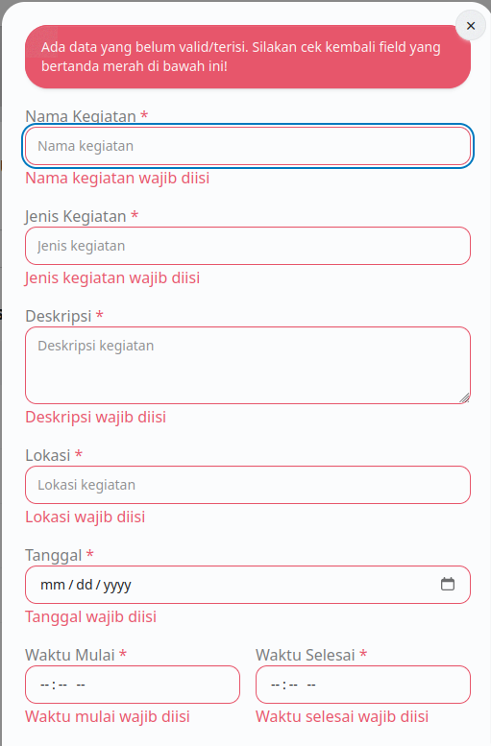 Sistem menolak pembuatan jadwal dan menampilkan pesan error di bawah setiap field wajib, misalnya: "Nama Kegiatan wajib diisi." |  |  | Pass | Note: 1. Untuk membuat daftar bernomor di dalam sel Test Steps, gunakan ALT + Enter (Windows) atau Control + Option + Enter (Mac) untuk pindah ke baris baru.
TC-JADWAL-002 | REQ-JADWAL-02 | Verifikasi field Lokasi dapat menampung alamat lengkap. | Pengguna berada di halaman Form Tambah Jadwal Posyandu. | 1. Isi field Lokasi dengan alamat yang sangat panjang yang mencakup detail RT/RW/Kelurahan. | Sistem menerima input alamat lengkap tanpa terpotong atau menampilkan pesan error batasan karakter. |  |  | Pass
TC-JADWAL-003 | REQ-JADWAL-03 | Verifikasi pemilihan tanggal valid untuk penjadwalan. | Pengguna berada di halaman Form Tambah Jadwal Posyandu. | 1. Isi semua field valid. 2. Pilih Tanggal di masa depan (misalnya, besok). 3. Klik tombol "Simpan Jadwal". | Sistem berhasil menyimpan jadwal menggunakan tanggal yang valid tersebut. | 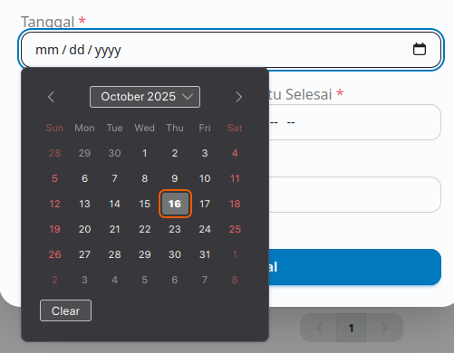 |  | Pass
TC-JADWAL-004 | REQ-JADWAL-04 | Verifikasi penolakan upload file karena ukuran melebihi batas (misalnya, > 5 MB). | Pengguna berada di halaman Form Tambah Jadwal Posyandu. | 1. Isi semua field valid. 2. Upload file dengan ukuran 15 MB. 3. Klik tombol "Simpan Jadwal". | Sistem menolak upload file dan menampilkan pesan error, misalnya: "Ukuran file melebihi batas maksimum 5 MB." |  | file bertipe zip dengan ukkuran 15MB tetap terkirim | Fail
TC-JADWAL-005 | REQ-JADWAL-05 | Verifikasi otomatisasi pembuatan Presensi dan relasi dengan IBK. | Pengguna berhasil membuat Jadwal A untuk Posyandu X yang memiliki 10 data IBK terdaftar. | 1. Klik tombol "Detail" pada table jadwal posyandu yang dipilih. 2. Klik tab presensi. 3. Periksa daftar peserta presensi. | Data presensi otomatis terbuat, dan semua 10 IBK yang terdaftar di Posyandu X tercantum sebagai peserta dalam presensi tersebut. | 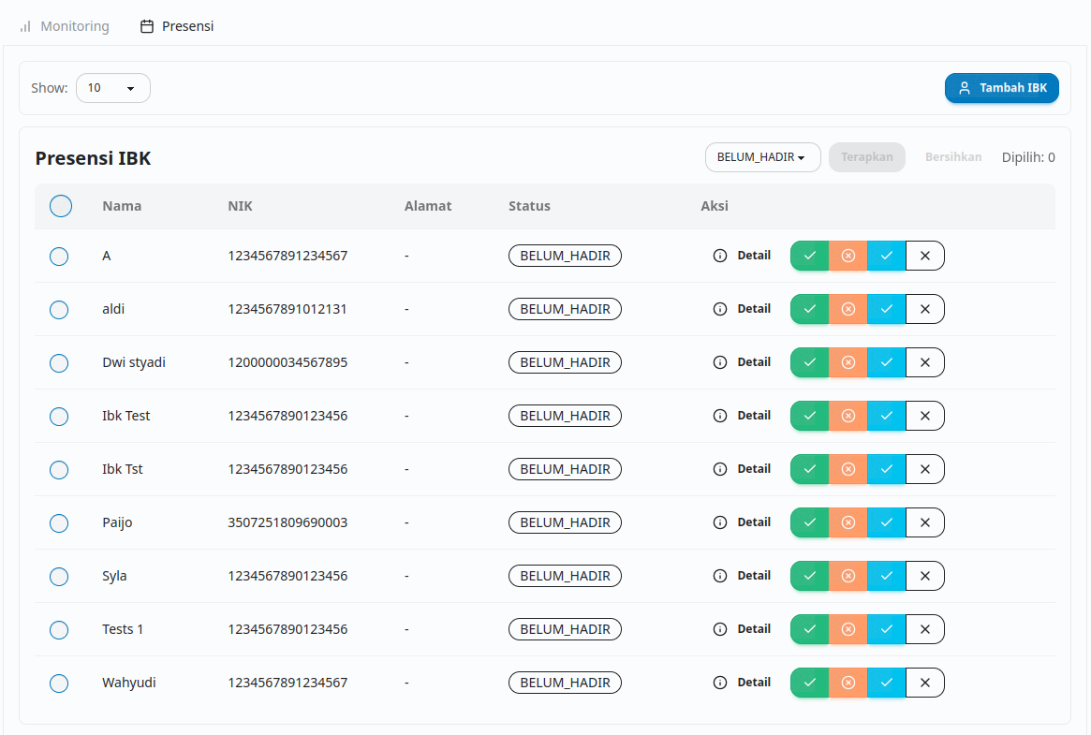 |  | Pass
TC-JADWAL-006 | REQ-JADWAL-06 | Verifikasi menampilkan (Read) data jadwal yang sudah dibuat. | Pengguna sudah berhasil membuat Jadwal Testing2. Pengguna berada di halaman Daftar Jadwal Posyandu. | 1. Lakukan pencarian atau navigasi pada Daftar Jadwal. | Jadwal Testing2 terlihat dalam daftar dengan detail yang akurat (Nama Kegiatan, Tanggal, Lokasi, dll.). | 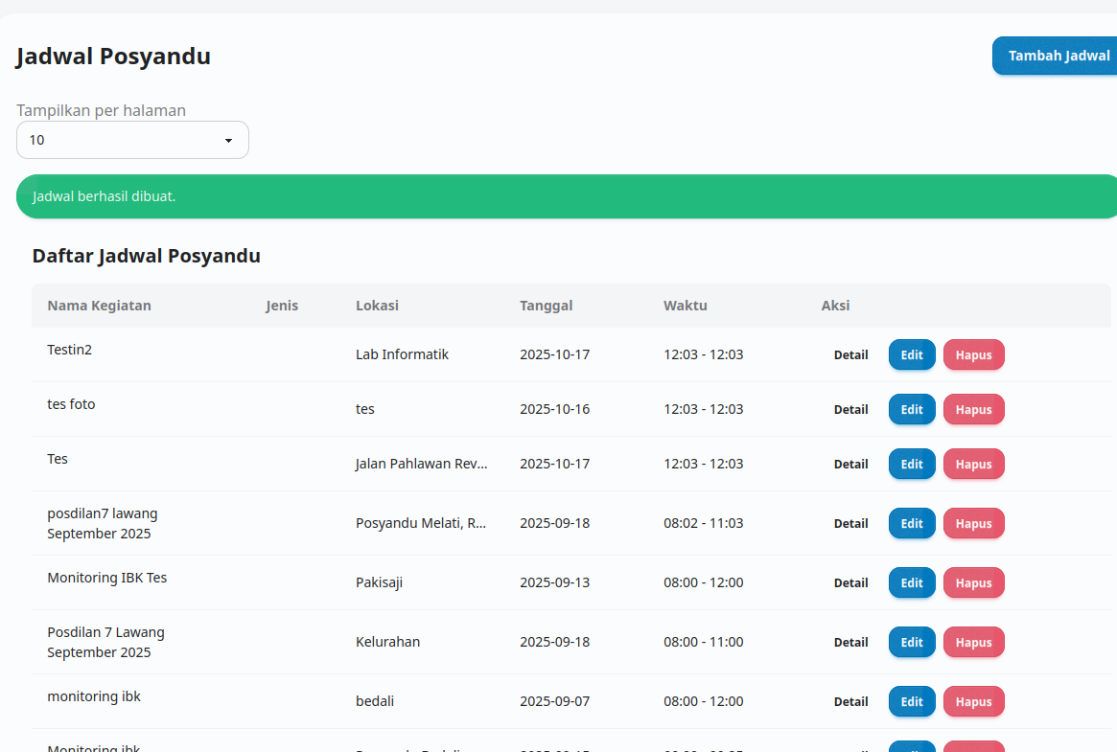 |  | Pass
TC-JADWAL-007 | REQ-JADWAL-07 | Verifikasi pembaruan (Update) satu atau lebih data jadwal. | Jadwal Testing2 sudah terbuat. Pengguna berada di halaman Jadwal Posyandu. | 1. Klik tombol "Edit" pada table jadwal posyandu yang dipilih. 2. Ubah Nama Kegiatan menjadi PKPL D. 4. Klik tombol "Update Jadwal". 5. Periksa kembali detail Jadwal Testing2. | Sistem berhasil menyimpan perubahan. Nama Kegiatan Selesai pada Jadwal Testing2 telah terperbarui sesuai input yang baru. |  |  | Pass
TC-JADWAL-008 | REQ-JADWAL-08 | Verifikasi penghapusan (Delete) data jadwal. | Jadwal Testing2 sudah terbuat. Pengguna berada di halaman Daftar Jadwal Posyandu. | 1. Klik tombol "Hapus" pada table jadwal posyandu yang dipilih. 2. Konfirmasi penghapusan. 3. Periksa Daftar Jadwal Posyandu. | 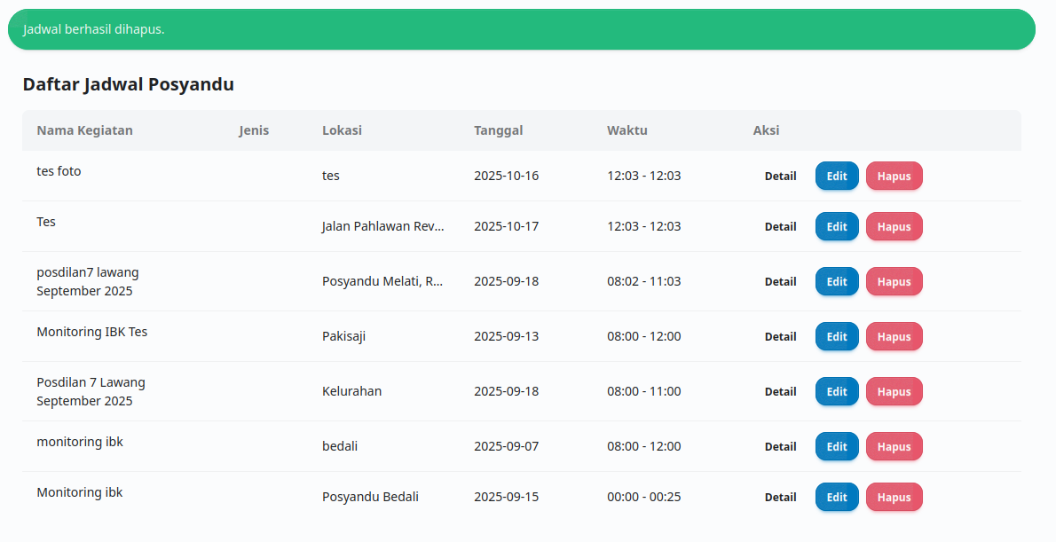 Sistem berhasil menghapus Jadwal Testing2. Jadwal Testing2 tidak lagi terlihat dalam Daftar Jadwal Posyandu. |  |  | Pass

